Task 1
Task 1: Обрати працівників з таблиці employees і відсортувати їх по даті найму (hire_date) за спаданням. Обрати айді (employee_no), ім’я (first_name), прізвище (last_name) та дату найму (hire_date).

SQL запит (вставте код в біле поле праворуч) | SELECT employee_no, first_name, last_name, hire_date FROM employees ORDER BY hire_date DESC;
Screenshot (вставте в біле поле праворуч) | 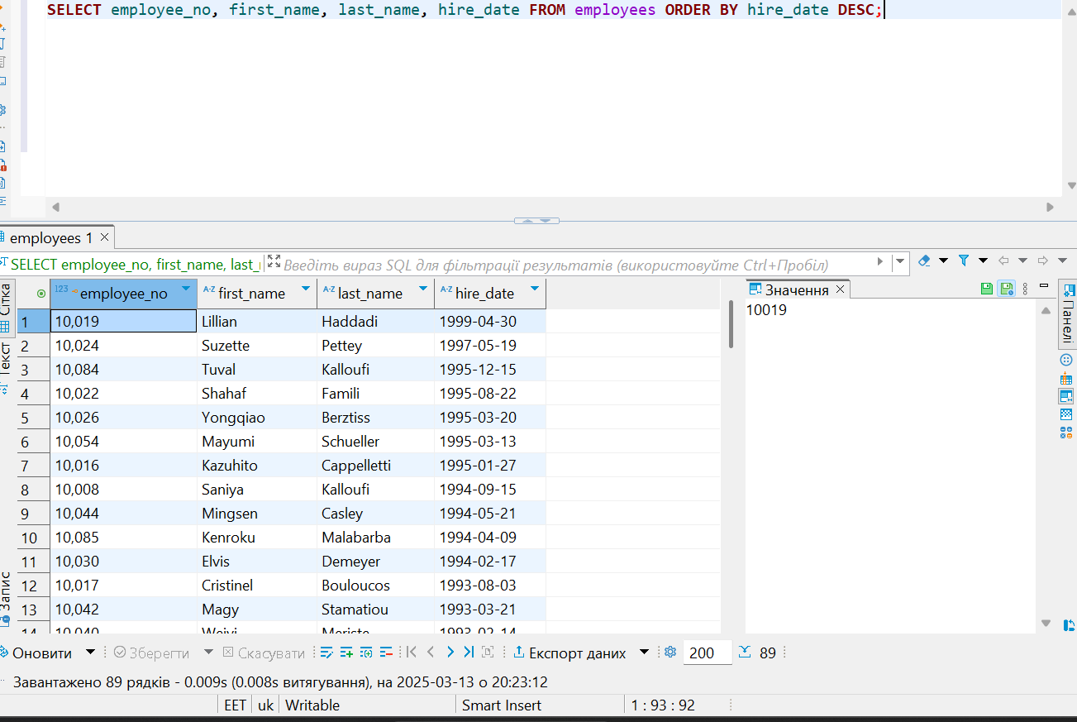

Task 2
Task 2: Обрати працівників з таблиці employees, які народилися після 1960 року (включно). Обрати ім'я (first_name), прізвище (last_name) та дату народження (birth_date).

SQL запит (вставте код в біле поле праворуч) | SELECT first_name, last_name,birth_date FROM employees WHERE birth_date >='1960-01-01';
Screenshot (вставте в біле поле праворуч) | 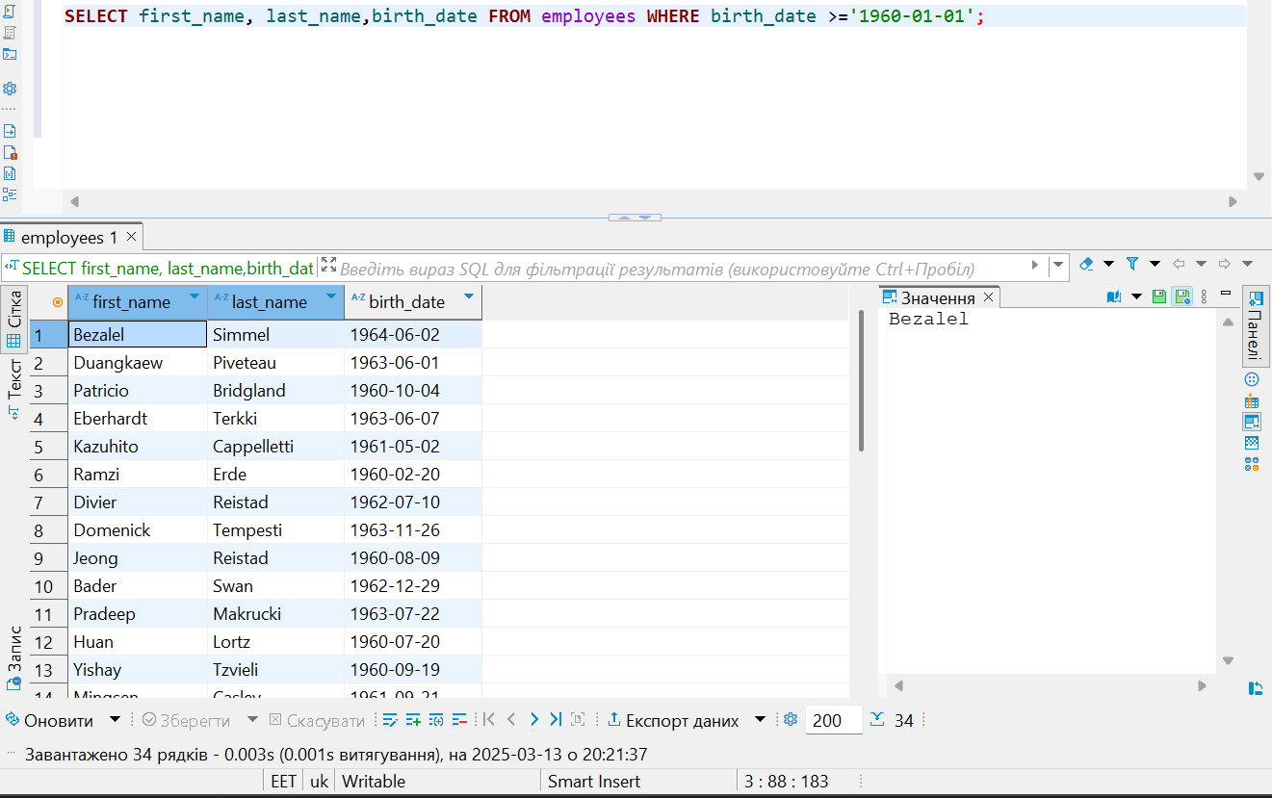

Task 3
Task 3: Оберіть працівників з таблиці employees, ім’я яких починається на «Ma». Оберіть ім'я (first_name), прізвище (last_name) та дату народження (birth_date).

SQL запит (вставте код в біле поле праворуч) | SELECT first_name, last_name,birth_date FROM employees WHERE first_name LIKE 'Ma%';
Screenshot (вставте в біле поле праворуч) | 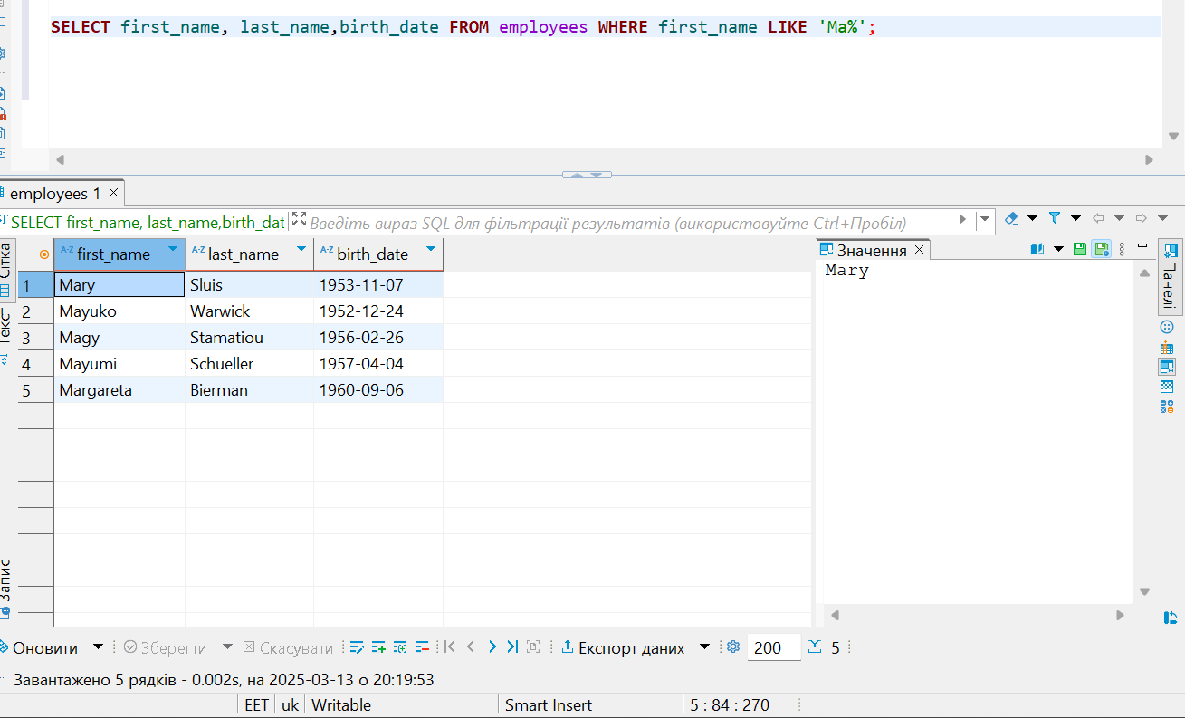

Task 4
Task 4: Обрати айді працівників з таблиці employeeTerritories, які проживають у Києві, Дніпрі та Львові. Обрати айді (employee_no) та місто (city).

SQL запит (вставте код в біле поле праворуч) | SELECT employee_no, city FROM employeeTerritories WHERE city in ('Kyiv','Dnipro','Lviv');
Screenshot (вставте в біле поле праворуч) | 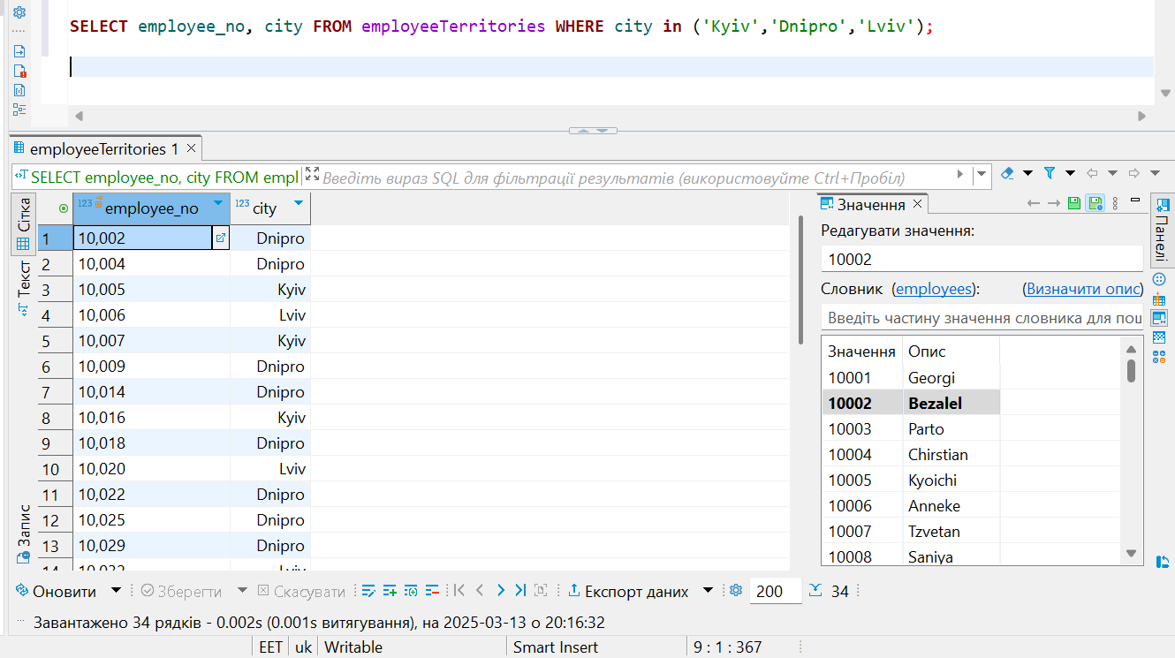

Task 5
Task 5: Порахувати кількість працівників з таблиці titles, які займають позицію (title) - “Engineer”. Результуючій колонці присвоїти назву “total engineers”.

SQL запит (вставте код в біле поле праворуч) | SELECT COUNT(*) AS total_engineers FROM titles WHERE title = 'Engineer';
Screenshot (вставте в біле поле праворуч) | 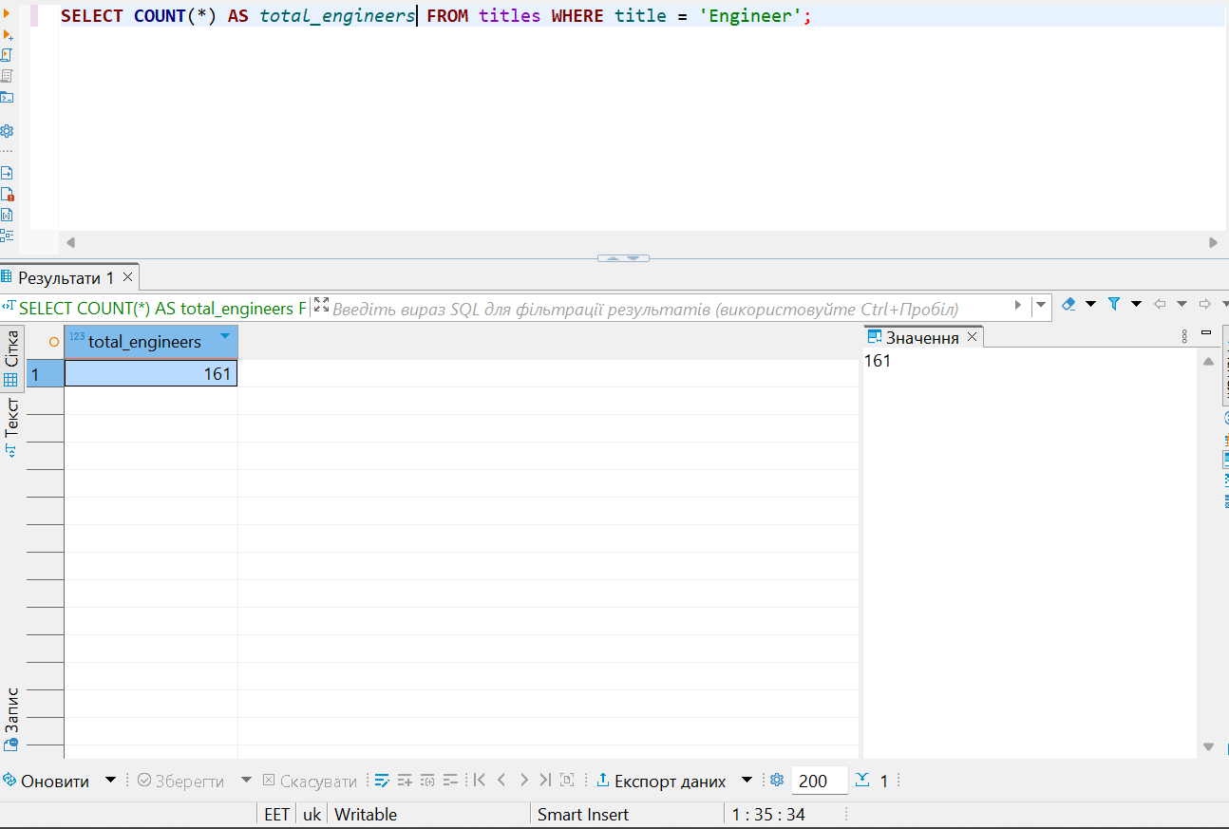

Task 6
Task 6: Вивести кількість працівників для кожного міста з таблиці employeeTerritories. Включайте лише міста, у яких більше ніж 10 працівників. Вивести кількість працівників і назву міста.

SQL запит (вставте код в біле поле праворуч) | SELECT city, COUNT (*) AS total_employees FROM employeeTerritories GROUP BY city HAVING COUNT (*) > 10;
Screenshot (вставте в біле поле праворуч) | 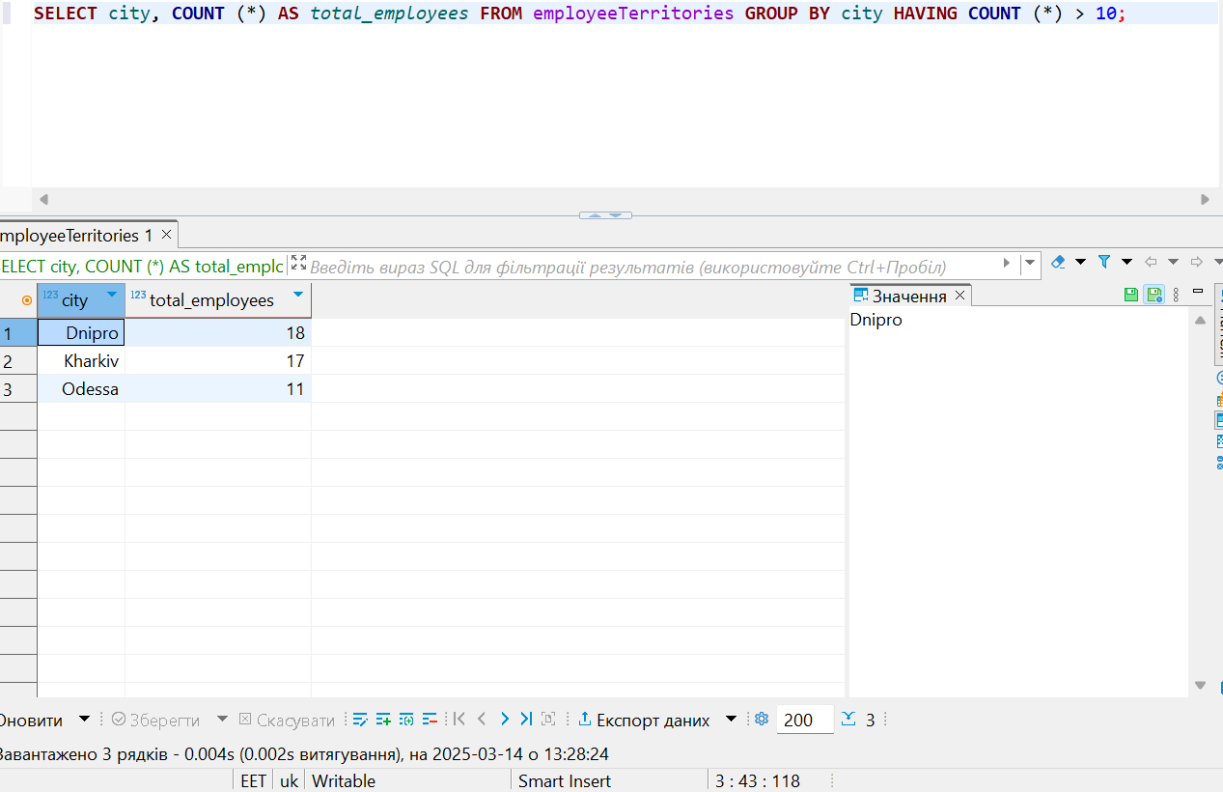

Task 7
Task 7: Обрати ім’я та прізвища працівників, їх позиції у компанії. Вивести ім’я (first_name), прізвище (last_name) та позицію (title) використовуючи таблиці employees і titles.

SQL запит (вставте код в біле поле праворуч) | SELECT employees.first_name, employees.last_name, titles.title FROM employees JOIN titles ON employees.employee_no = titles.employee_no;
Screenshot (вставте в біле поле праворуч) | 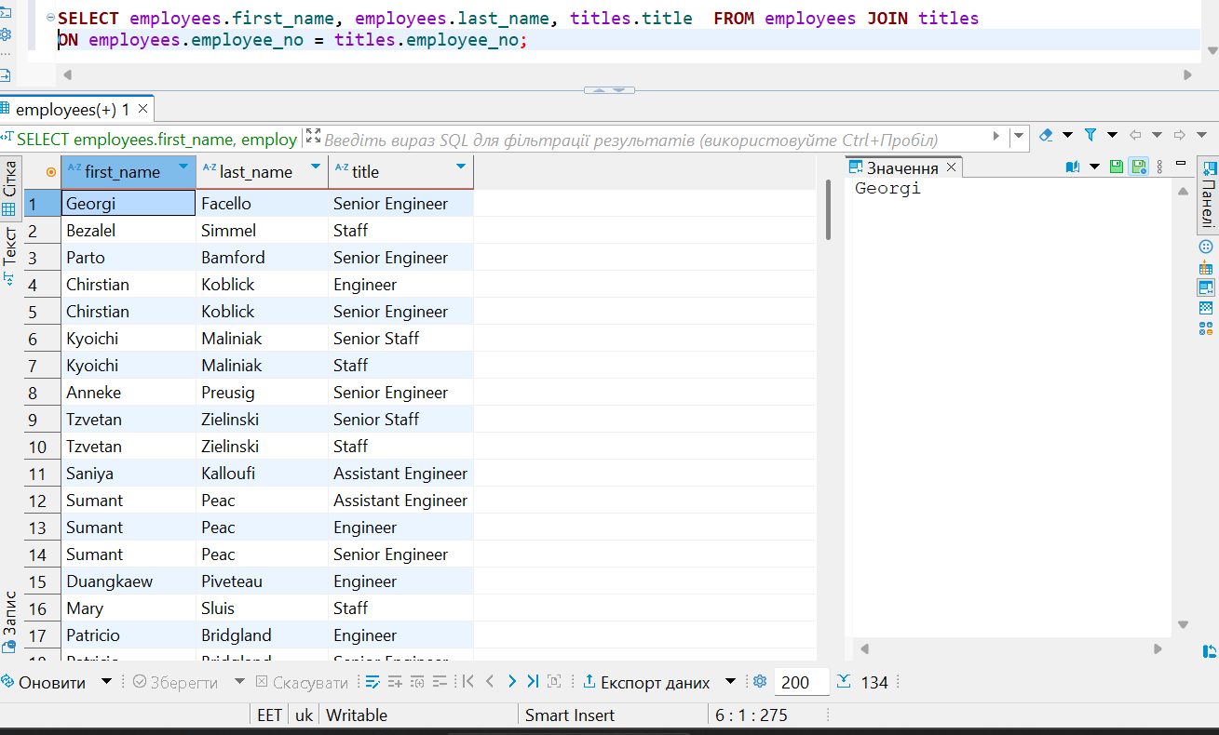

Task 8
Task 8: Обрати ім’я та прізвища працівників, зарплатня яких буде від 50000 до 60000. Обрати ім’я (first_name), прізвище (last_name) та зарплатню (salary) використовуючи таблиці employees і salaries.

SQL запит (вставте код в біле поле праворуч) | Select first_name, last_name,salary FROM employees JOIN salaries ON employees.employee_no = salaries.employee_no WHERE salary BETWEEN 50000 AND 60000;
Screenshot (вставте в біле поле праворуч) | 